RK-SAT2IВ 220 В-50 Гц-R410A-T1
Модель |  |  | RK-09SAT2BI Black PLUS RK-09SAT2BIE | RK-12SAT2BI Black PLUS/ RK-12SAT2BIE
Номинальное напряжение |  | Ф,В,Гц | 1, 220-240 ~, 50
Охлаждение | Мощность | кВт / Бте/ч | 2,6 (0,94~3,3) / | 3,4 (1,0~3,77)
 | Потребляемая мощность | кВт | 0,802 (0,24~1,38) | 1,049 (0,29~1,50)
 | Сила тока | А | 4,0 (1,2~8,0) | 5,8 (1,5~9,0)
 | EER / Класс энергоэффективности | кВт/кВт | 3,15 / B | 3,01 / C
 | SEER / Класс энергоэффективности | кВт/кВт | 6,1 / A++ | 6,1 / A++
Обогрев | Мощность | кВт / Бте/ч | 2,63 (0,94~3,36) | 3,42 (1,00~3,81)
 | Потребляемая мощность | кВт | 0,706 (0,24~1,55) | 1,005 (0,29~1,72)
 | Сила тока | А | 3,8 (1,2~9,0) | 5,1 (1,5~10,0)
 | COP / Класс энергоэффективности | кВт/кВт | 3,42 / B | 3,40/ B
 | SCOP / Класс энергоэффективности | кВт/кВт | 4,0 / A | 4,0 / A
Удаление влаги |  | л/ч | 1.00 | 1.2
Годовое потребление электричества |  | кВт | 413 | 565
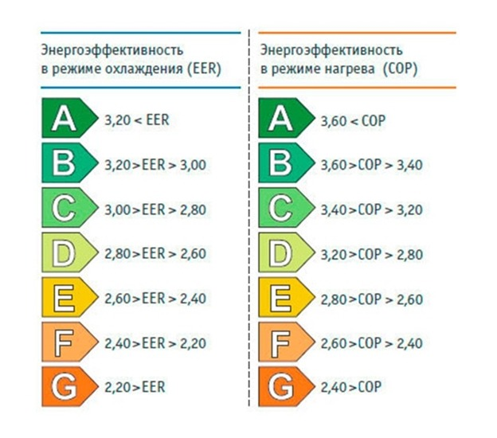
Максимальная потребляемая мощность |  | кВт | 1,55 | 1,73
Максимальный потребляемый ток |  | А | 9,0 | 10,0
Расход воздуха (внутренний блок) | СВ/В/CC/C/СН/Н/УН | м3/ч | 560/510/470/430/380/360/330 | 560/510/470/430/380/360/330
Звуковое давление (внутренний блок) | Сверхвысокая скорость | дБ(А) | 41 | 41
 | Высокая скорость | дБ(А) | 37 | 37
 | Сверхсредняя скорость | дБ(А) | 35 | 35
 | Средняя скорость | дБ(А) | 33 | 33
 | Сверхнизкая скорость | дБ(А) | 29 | 29
 | Низкая скорость | дБ(А) | 25 | 25
 | Ультранизкая скорость | дБ(А) | 22 | 22
Звуковое давление (внешний блок)\ |  | дБ(А) | 50 | 50
Расход воздуха (наружный блок) |  | м3/ч | 1700 | 1700
Габаритные размеры (внутренний блок) | Ширина×Высота×Глубина без упаковки | мм | 790×275×192 | 790×275×192
 | вес НЕТТО | кг | 8 | 8
 | Ширина×Высота×Глубина в упаковке | мм | 860×345×265 | 860×345×265
 | вес БРУТТО | кг | 10 | 10
Габаритные размеры (внешний блок) | Ширина×Высота×Глубина без упаковки | мм | 712×459×276 | 712×459×276
 | вес НЕТТО | кг | 22 | 22
 | Ширина×Высота×Глубина в упаковке | мм | 818×515×325 | 818×515×325
 | вес БРУТТО | кг | 24 | 24
Класс защиты |  |  | IPX4
Тип/вес хладагента |  | Тип/гр. | R32/490 | R32/490
Трубки хладагента | Диаметр жидкостных труб | дюйм (мм) | 1/4'' (6,35) | 1/4'' (6,35)
 | Диаметр газовых труб | дюйм (мм) | 3/8'' (9,53) | 3/8'' (9,53)
 | Максимальная длина трубопровода | м | 25 | 25
 | Максимальный перепад высот | м | 10 | 10
Температура внутри помещения (охалждение/обогрев) |  | °C | +17…+32 /0 …+30
Температура вне помещения | Охлаждение | °C | -15…+53
 | Обогрев | °C | -20…+30
Подключение электропитания |  |  | К внутреннему блоку
Рекомендуемое сечение и кол-во проводников кабеля для электропитания |  | мм2 | 3 × 1,5 | 3 × 1,5
Рекомендуемое сечение и кол-во проводников кабеля для межблочной связи |  | мм2 | 4 × 1,5 | 4 × 1,5
Пульт управления стандартный |  |  | 52T
Пульт управления проводной опциональный |  |  | Не доступен
Modbus RTU модуль |  |  | Не доступен
WiFi модуль |  |  | 35009-000355 ( 64942544)
1)R32, 220V-50HZ, ERP inverter A++/A+ energy class, cooling and heating split type; 2)include LED, Auto restart and dehumidifier function; 3)TP72 black panel+black body with 89E remote controller with holder. 4)With I feel and WIFI function. 5)With UVC+Bipolar Ionic generator.
1) R32, 220V-50HZ, инвертор ERP A++/A+ класс энергопотребления, охлаждение и нагрев сплит типа; 2)включает светодиодный индикатор, функцию автоматического перезапуска и осушителя; 3 )TP72 черная панель+черный корпус с пультом дистанционного управления 89E с держателем. 4) С функцией I feel и WIFI. 5) С UVC + биполярный ионный генератор.

